Diode
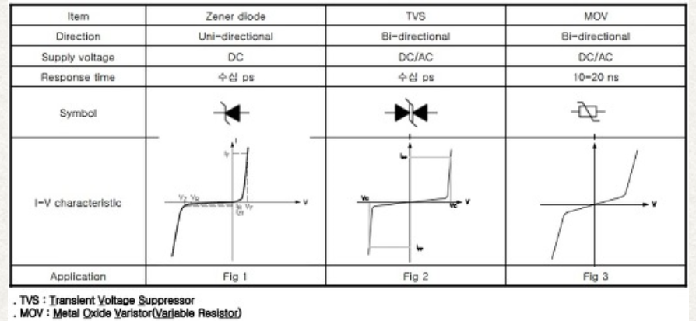
Zener diode
 | 정방향에서는 일반 다이오드와 동일한 특성을 보이지만 역방향으로 전압을 걸면 일반 다이오드보다 낮은 특정 전압(항복 전압 혹은 제너 전압)에서 역방향 전류가 흐르는 소자이다.
 | 일반 다이오드는 역방향으로 전압을 걸어도 거의 전류가 흐르지 않기 때문에 정류(rectifier) 및 검파 등을 위해 사용된다.
 | 하지만 PN접합 다이오드에 불순물을 많이 첨가되면 제너 전압 혹은 항복 전압이라고 하는 일정 전압을 초과하는 경우 항복(breakdown) 현상이 발생하게 되고 급격하게 역방향 전류가 흐르게 된다.

 | 제너 다이오드는 정전압을 얻을 목적으로 항복 전압이 크게 낮아지도록 설계되어 있으며, 전기 회로에 공급되는 전압을 안정화하기 위한 정전압원을 구성하는 데 많이 사용된다.

TVS Diode
 | Zener diode의 Bi-directional 구조로 설계

Varistor
Varistor
 | 배리어블 레지스터(variable resistor)의 약칭이다.
 | 가해지는 전압의 극성에 관계없이, 전압의 크기만에 의해 저항이 정해지는 대칭형 배리스터와, 가해지는 전압의 극성에 의해서 달라지는 비대칭형 배리스터가 있다.
 | 비대칭형 배리스터는 셀레늄·저마늄·실리콘 등의 반도체다이오드에 유용하며, 또 대칭형 배리스터에는 탄화규소나 비대칭형을 2개 조합해서 사용한다.
 | 전기접점(電氣接點)의 불꽃을 소거하거나 반도체정류기·트랜지스터 등의 서지전압(surge voltage)으로부터의 보호에 사용한다.

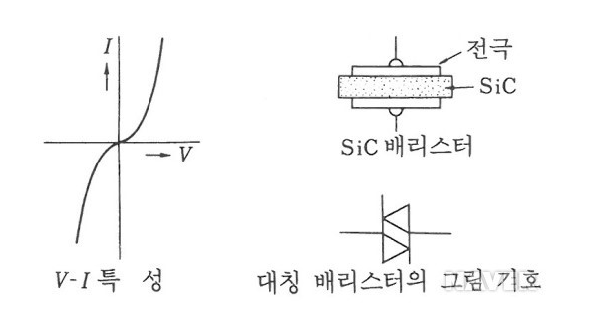
 |  | TVS diode 나 Varistor 모두 ESD protection의 기능을 가지고 있습니다.
 |  | diode의 기능을 사용하지 않고, 단순히 ESD protection만을 놓고 생각해 본다면,
 |  | Varistor가 더 유리하다고 생각됩니다.
 |  | 이유로는,
 |  |  | 1) 양방향 protection 이 가능, (TVS의 경우 2 point 사용)
 |  |  | 2) Surge에 대하여 높은 내성
 |  |  | 3) Vias Voltage/Temperature에 대한 높은 내성.
 |  |  | 4) Smaller Size (0402, 0603)
 |  |  | 5) 일부 제품의 경우, inner capacitance 값으로 EMI filter역할 대체 (추가 MLCC불필요)
 |  |  | 6) 빠른 반응속도 < 0.5nS (TVS의 경우,0.8~3nS)
 |  |  | 7) Low leakage current < 10uA under

